상품제안서
플라이토 아크릴 LED 무드등 탁상시계 | 상품코드: S12526

 |  |  |  |  |  |  | 02-713-8555 | www.synergygift.co.kr
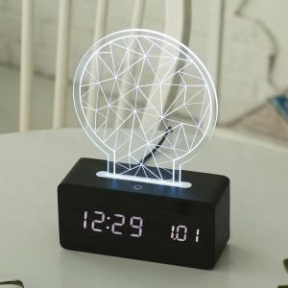 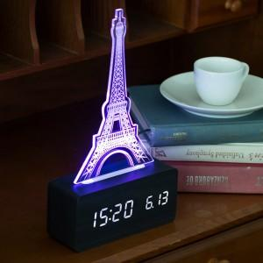 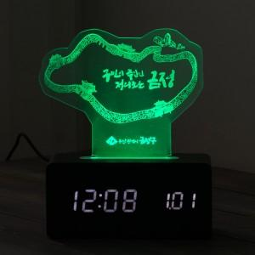

【상세/제작정보】 | <p>아크릴 주문제작 최대사이즈 230x150mm&nbsp;</p>

【인쇄/포장옵션】 | 기타 / 종이상자

【공급단가】 | 수량 | 100~ | 300~ | 500~ | 1,000~ | 3,000~
*VAT별도 | 단가 | 31,720원 | 30,550원 | 29,370원 | 28,200원 | 27,490원

【상품 URL】 | https://www.synergygift.co.kr:443/src/goods_detail.php?gdno=18236

